AT.D1
SẢN XUẤT - THUONG MẠI DNTN SX-TM NGUYỄN TRÌNH
Đ/C : Nguyễn Đáng, khóm 10, phường 9, tp. Trà Vinh, Trà Vinh - SĐT : 0903794531
DỰ ÁN : GÓI THẦU CA
CHỦ ĐẦU TƯ : ANH CHỊ KHÁCH HÀNG
HỒ SƠ LẮP RÁP CỬA NHÔM KÍNH - SỐ HIỆU [35]
Tên cửa |  |  | 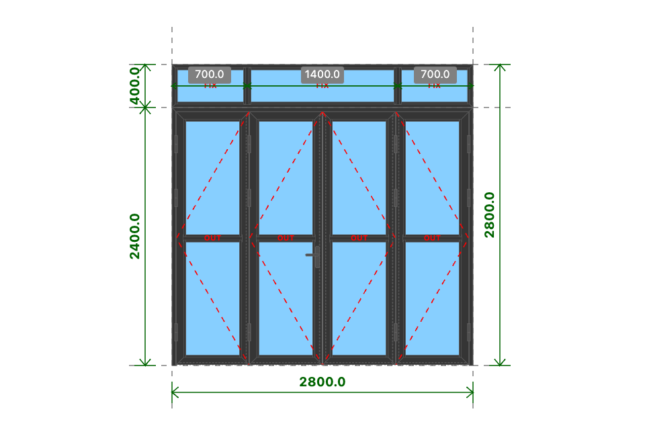
AT.D1
Kích thước
2800x2800 (mm)
Số lượng
1 BỘ
Hệ nhôm
Xingfa Quảng Đông hệ 55
Phụ kiện
Theo báo giá
THỐNG KÊ THANH NHÔM - NHỰA
STT | Mã hiệu | Tên cây nhôm |  | Dài(mm) | Cắt 2 đầu | Số lượng | TL(kg) | Kiểm | Độ dày (mm) | Khối lượng (kg) | Hệ nhôm (mã hệ nhôm)
1 | C3300 | nẹp nối khung |  | 2800 | |===| | 1 | 0.97 |  | 2
2 | C3328 | khung bao cửa đi mở quay |  | 2800 | /===\ | 1 | 3.52 |  | 1.4
3 | C3328 | khung bao cửa đi mở quay |  | 2399 | |===\ | 1 | 3.02 |  | 1.4
4 | C3328 | khung bao cửa đi mở quay |  | 2399 | /===| | 1 | 3.02 |  | 1.4
5 | C3303 | cánh cửa đi mở quay ngoài |  | 675 | /===\ | 8 | 7.79 |  | 1.4
6 | C3303 | cánh cửa đi mở quay ngoài |  | 2350 | /===\ | 8 | 27.09 |  | 1.4
7 | C3203 | đố chia cánh cửa đi mở quay |  | 549 | |===| | 4 | 2.09 |  | 1.2
8 | C3295 | nẹp cánh |  | 1092 | |===| | 16 | 4.73 |  | 1
9 | C3295 | nẹp cánh |  | 501 | |===| | 16 | 2.17 |  | 1
10 | C3323 | đố động cửa đi |  | 2317 | |===| | 3 | 6.19 |  | 1.2
11 | C3329 | ốp chân cánh không ngưỡng |  | 614 | |===| | 4 | 1.17 |  | 1
12 | C3209 | khung bao vách |  | 2800 | /===\ | 2 | 4.49 |  | 1.2
13 | C3209 | khung bao vách |  | 399 | /===\ | 2 | 0.64 |  | 1.2
14 | C3203 | đố chia vách |  | 347 | |===| | 2 | 0.66 |  | 1.2
15 | C3295 | nẹp vách |  | 337 | |===| | 6 | 0.55 |  | 1
16 | C3295 | nẹp vách |  | 616 | |===| | 4 | 0.67 |  | 1
17 | C3295 | nẹp vách |  | 1332 | |===| | 2 | 0.72 |  | 1
 |  | Tổng cộng : |  |  |  |  | 69.49
THỐNG KÊ KÍNH
STT | Mã hiệu | Loại kính |  | Rộng(mm) | Cao(mm) | Số lượng | DT(m2) | Kiểm
1 | CL8 | Kính trắng CL 8ly |  | 533 | 1086 | 8 | 4.63
2 | CL8 | Kính trắng CL 8ly |  | 648 | 331 | 2 | 0.43
3 | CL8 | Kính trắng CL 8ly |  | 1364 | 331 | 1 | 0.45
 |  | Tổng cộng : |  |  |  |  | 5.51
THỐNG KÊ PHỤ KIỆN CHÍNH
STT | Nhãn hiệu | Tên phụ kiện |  |  | ĐVT | Mã hiệu | Số lượng | Kiểm
1 |  | Ke tăng cứng |  |  | cái |  | 38
2 |  | Ke vĩnh cữu 31x41 (cửa đi mở quay XF55) |  |  | cái |  | 18
3 |  | Pát liên kết đố chia vách XF55 |  |  | cái |  | 12
4 | DRAHO | Bản lề chữ A mở 180 độ - DRAHO |  |  | cái |  | 1
5 |  | Ke vĩnh cữu 14x51 2 vít (khung vách - khung cửa lùa XF55) |  |  | cái |  | 4
THỐNG KÊ VẬT TƯ PHỤ
STT | Nhãn hiệu | Tên Vật Tư |  |  | ĐVT | Mã hiệu | Số lượng | Kiểm
1 |  | Nắp bịt đố động cửa đi (các loại) |  |  | cái |  | 3
2 |  | Nắp bịt ốp chân cánh (các loại) |  |  | cái |  | 5
3 |  | VTP Cửa đi mở quay 4 cánh (gioăng - nêm - keo - vít) |  |  | m2 |  | 6.45
4 |  | VTP ô vách (gioăng - nêm - keo - vít) |  |  | m2 |  | 0.9

AT.D2
SẢN XUẤT - THUONG MẠI DNTN SX-TM NGUYỄN TRÌNH
Đ/C : Nguyễn Đáng, khóm 10, phường 9, tp. Trà Vinh, Trà Vinh - SĐT : 0903794531
DỰ ÁN : GÓI THẦU CA
CHỦ ĐẦU TƯ : ANH CHỊ KHÁCH HÀNG
HỒ SƠ LẮP RÁP CỬA NHÔM KÍNH - SỐ HIỆU [36]
Tên cửa |  |  | 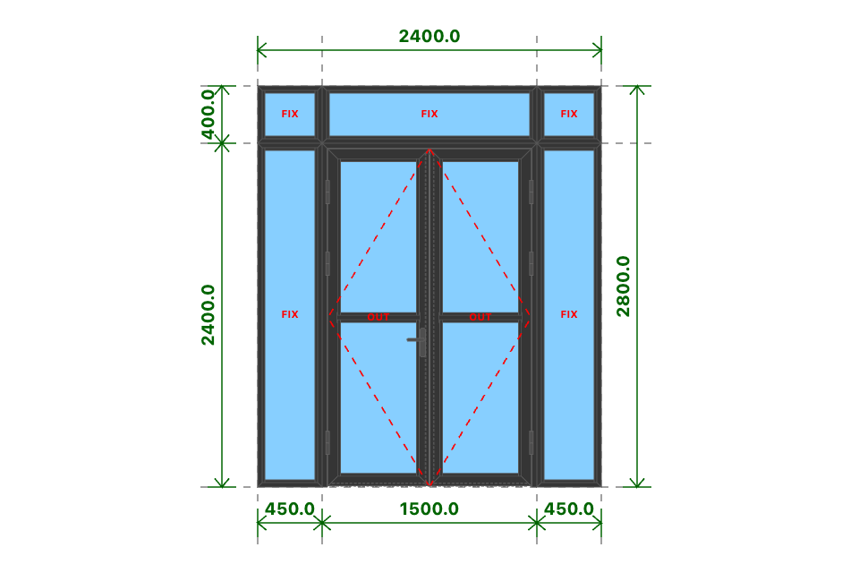
AT.D2
Kích thước
2400x2800 (mm)
Số lượng
1 BỘ
Hệ nhôm
Xingfa Quảng Đông hệ 55
Phụ kiện
Theo báo giá
THỐNG KÊ THANH NHÔM - NHỰA
STT | Mã hiệu | Tên cây nhôm |  | Dài(mm) | Cắt 2 đầu | Số lượng | TL(kg) | Kiểm
1 | C3209 | khung bao vách |  | 450 | /===\ | 8 | 2.89
2 | C3209 | khung bao vách |  | 2400 | /===\ | 4 | 7.7
3 | C3295 | nẹp vách |  | 2338 | |===| | 4 | 2.53
4 | C3295 | nẹp vách |  | 350 | |===| | 8 | 0.76
5 | C3328 | khung bao cửa đi mở quay |  | 1500 | /===\ | 1 | 1.89
6 | C3328 | khung bao cửa đi mở quay |  | 2400 | |===\ | 1 | 3.02
7 | C3328 | khung bao cửa đi mở quay |  | 2400 | /===| | 1 | 3.02
8 | C3303 | cánh cửa đi mở quay ngoài |  | 705 | /===\ | 4 | 4.07
9 | C3303 | cánh cửa đi mở quay ngoài |  | 2351 | /===\ | 4 | 13.55
10 | C3203 | đố chia cánh cửa đi mở quay |  | 579 | |===| | 2 | 1.1
11 | C3295 | nẹp cánh |  | 1092 | |===| | 8 | 2.37
12 | C3295 | nẹp cánh |  | 531 | |===| | 8 | 1.15
13 | C22900 | ốp chân cánh không ngưỡng |  | 644 | |===| | 2 | 0.61
14 | C22903 | đố động cửa đi |  | 2318 | |===| | 1 | 2.06
15 | C3209 | khung bao vách |  | 400 | /===\ | 6 | 1.92
16 | C3295 | nẹp vách |  | 338 | |===| | 6 | 0.55
17 | C3209 | khung bao vách |  | 1500 | /===\ | 2 | 2.41
18 | C3295 | nẹp vách |  | 1400 | |===| | 2 | 0.76
 |  | Tổng cộng : |  |  |  |  | 52.35
THỐNG KÊ KÍNH
STT | Mã hiệu | Loại kính |  | Rộng(mm) | Cao(mm) | Số lượng | DT(m2) | Kiểm
1 | CL8 | Kính trắng CL 8ly |  | 382 | 2332 | 2 | 1.78
2 | CL8 | Kính trắng CL 8ly |  | 563 | 1087 | 4 | 2.45
3 | CL8 | Kính trắng CL 8ly |  | 382 | 332 | 2 | 0.25
4 | CL8 | Kính trắng CL 8ly |  | 1432 | 332 | 1 | 0.48
 |  | Tổng cộng : |  |  |  |  | 4.96
THỐNG KÊ PHỤ KIỆN CHÍNH
STT | Nhãn hiệu | Tên phụ kiện |  |  | ĐVT | Mã hiệu | Số lượng | Kiểm
1 |  | Ke tăng cứng |  |  | cái |  | 38
2 |  | Ke vĩnh cữu 14x51 2 vít (khung vách - khung cửa lùa XF55) |  |  | cái |  | 20
3 |  | Ke vĩnh cữu 31x41 (cửa đi mở quay XF55) |  |  | cái |  | 10
4 |  | Pát liên kết đố chia vách XF55 |  |  | cái |  | 4
5 |  | Tay nắm gạt cửa đi |  |  | cặp |  | 1
6 |  | Miệng khóa |  |  | cái |  | 1
7 |  | Thân khóa đa điểm |  |  | cái |  | 1
8 |  | Lõi khóa 2 đầu chìa |  |  | cái |  | 1
9 |  | Đầu khóa biên thấp |  |  | cái |  | 2
10 |  | Vấu hãm 2-4 cánh |  |  | cái |  | 2
11 |  | Đầu nhấn chốt rời |  |  | cái |  | 2
12 |  | Đầu chốt cánh phụ |  |  | cái |  | 2
13 |  | Đệm chốt |  |  | cái |  | 1
14 |  | Hố chốt |  |  | cái |  | 1
15 |  | Bản lề lá 4D (khung và cánh) |  |  | cái |  | 6
THỐNG KÊ VẬT TƯ PHỤ
STT | Nhãn hiệu | Tên Vật Tư |  |  | ĐVT | Mã hiệu | Số lượng | Kiểm
1 |  | VTP ô vách (gioăng - nêm - keo - vít) |  |  | m2 |  | 2.57
2 |  | Nắp bịt đố động cửa đi (các loại) |  |  | cái |  | 1
3 |  | Nắp bịt ốp chân cánh (các loại) |  |  | cái |  | 3
4 |  | VTP Cửa đi mở quay 2 cánh (gioăng - nêm - keo - vít) |  |  | m2 |  | 3.38

AT.D3
SẢN XUẤT - THUONG MẠI DNTN SX-TM NGUYỄN TRÌNH
Đ/C : Nguyễn Đáng, khóm 10, phường 9, tp. Trà Vinh, Trà Vinh - SĐT : 0903794531
DỰ ÁN : GÓI THẦU CA
CHỦ ĐẦU TƯ : ANH CHỊ KHÁCH HÀNG
HỒ SƠ LẮP RÁP CỬA NHÔM KÍNH - SỐ HIỆU [37]
Tên cửa |  |  | 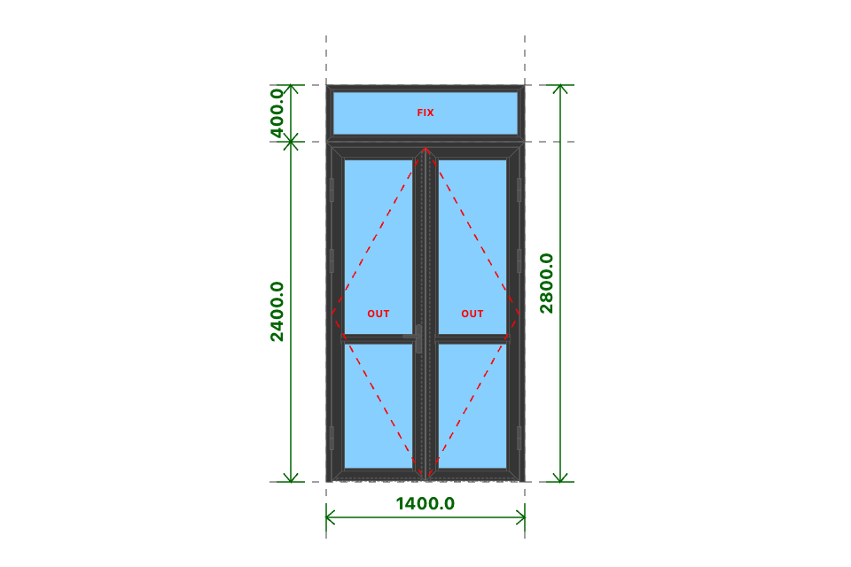
AT.D3
Kích thước
1400x2800 (mm)
Số lượng
4 BỘ
Hệ nhôm
Xingfa Quảng Đông hệ 55
Phụ kiện
Theo báo giá
THỐNG KÊ THANH NHÔM - NHỰA
STT | Mã hiệu | Tên cây nhôm |  | Dài(mm) | Cắt 2 đầu | Số lượng | TL(kg) | Kiểm
1 | C3300 | nẹp nối khung |  | 1400 | |===| | 4 | 1.94
2 | C3328 | khung bao cửa đi mở quay |  | 1400 | /===\ | 4 | 7.04
3 | C3328 | khung bao cửa đi mở quay |  | 2399 | |===\ | 4 | 12.06
4 | C3328 | khung bao cửa đi mở quay |  | 2399 | /===| | 4 | 12.06
5 | C3303 | cánh cửa đi mở quay ngoài |  | 655 | /===\ | 16 | 15.11
6 | C3303 | cánh cửa đi mở quay ngoài |  | 2350 | /===\ | 16 | 54.18
7 | C3203 | đố chia cánh cửa đi mở quay |  | 529 | |===| | 8 | 4.03
8 | C3295 | nẹp cánh |  | 917 | |===| | 16 | 3.97
9 | C3295 | nẹp cánh |  | 481 | |===| | 32 | 4.17
10 | C3295 | nẹp cánh |  | 1267 | |===| | 16 | 5.49
11 | C22900 | ốp chân cánh không ngưỡng |  | 594 | |===| | 8 | 2.26
12 | C22903 | đố động cửa đi |  | 2317 | |===| | 4 | 8.26
13 | C3209 | khung bao vách |  | 1400 | /===\ | 8 | 8.98
14 | C3209 | khung bao vách |  | 399 | /===\ | 8 | 2.56
15 | C3295 | nẹp vách |  | 337 | |===| | 8 | 0.73
16 | C3295 | nẹp vách |  | 1300 | |===| | 8 | 2.82
 |  | Tổng cộng : |  |  |  |  | 145.68
THỐNG KÊ KÍNH
STT | Mã hiệu | Loại kính |  | Rộng(mm) | Cao(mm) | Số lượng | DT(m2) | Kiểm
1 | CL8 | Kính trắng CL 8ly |  | 513 | 911 | 8 | 3.74
2 | CL8 | Kính trắng CL 8ly |  | 513 | 1261 | 8 | 5.18
3 | CL8 | Kính trắng CL 8ly |  | 1332 | 331 | 4 | 1.76
 |  | Tổng cộng : |  |  |  |  | 10.68
THỐNG KÊ PHỤ KIỆN CHÍNH
STT | Nhãn hiệu | Tên phụ kiện |  |  | ĐVT | Mã hiệu | Số lượng | Kiểm
1 |  | Ke tăng cứng |  |  | cái |  | 88
2 |  | Ke vĩnh cữu 31x41 (cửa đi mở quay XF55) |  |  | cái |  | 40
3 |  | Pát liên kết đố chia vách XF55 |  |  | cái |  | 16
4 |  | Tay nắm gạt cửa đi |  |  | cặp |  | 4
5 |  | Miệng khóa |  |  | cái |  | 4
6 |  | Thân khóa đa điểm |  |  | cái |  | 4
7 |  | Lõi khóa 2 đầu chìa |  |  | cái |  | 4
8 |  | Đầu khóa biên thấp |  |  | cái |  | 8
9 |  | Vấu hãm 2-4 cánh |  |  | cái |  | 8
10 |  | Đầu nhấn chốt rời |  |  | cái |  | 8
11 |  | Đầu chốt cánh phụ |  |  | cái |  | 8
12 |  | Đệm chốt |  |  | cái |  | 4
13 |  | Hố chốt |  |  | cái |  | 4
14 |  | Bản lề lá 4D (khung và cánh) |  |  | cái |  | 24
15 |  | Ke vĩnh cữu 14x51 2 vít (khung vách - khung cửa lùa XF55) |  |  | cái |  | 16
THỐNG KÊ VẬT TƯ PHỤ
STT | Nhãn hiệu | Tên Vật Tư |  |  | ĐVT | Mã hiệu | Số lượng | Kiểm
1 |  | Nắp bịt đố động cửa đi (các loại) |  |  | cái |  | 4
2 |  | Nắp bịt ốp chân cánh (các loại) |  |  | cái |  | 12
3 |  | VTP Cửa đi mở quay 2 cánh (gioăng - nêm - keo - vít) |  |  | m2 |  | 12.55
4 |  | VTP ô vách (gioăng - nêm - keo - vít) |  |  | m2 |  | 1.8

AT.D4.BLT
SẢN XUẤT - THUONG MẠI DNTN SX-TM NGUYỄN TRÌNH
Đ/C : Nguyễn Đáng, khóm 10, phường 9, tp. Trà Vinh, Trà Vinh - SĐT : 0903794531
DỰ ÁN : GÓI THẦU CA
CHỦ ĐẦU TƯ : ANH CHỊ KHÁCH HÀNG
HỒ SƠ LẮP RÁP CỬA NHÔM KÍNH - SỐ HIỆU [38]
Tên cửa |  |  | 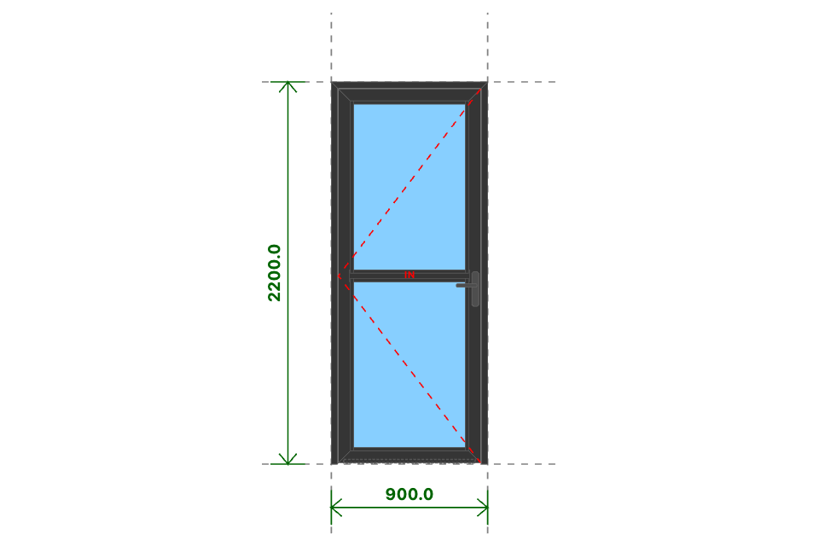
AT.D4.BLT
Kích thước
900x2200 (mm)
Số lượng
6 BỘ
Hệ nhôm
Xingfa Quảng Đông hệ 55
Phụ kiện
Theo báo giá
THỐNG KÊ THANH NHÔM - NHỰA
STT | Mã hiệu | Tên cây nhôm |  | Dài(mm) | Cắt 2 đầu | Số lượng | TL(kg) | Kiểm
1 | C3328 | khung bao cửa đi mở quay |  | 900 | /===\ | 6 | 6.79
2 | C3328 | khung bao cửa đi mở quay |  | 2200 | |===\ | 6 | 16.59
3 | C3328 | khung bao cửa đi mở quay |  | 2200 | /===| | 6 | 16.59
4 | C3332 | cánh cửa đi mở quay trong |  | 818 | /===\ | 12 | 14.15
5 | C3332 | cánh cửa đi mở quay trong |  | 2151 | /===\ | 12 | 37.22 |  | 1.4
6 | C3203 | đố chia cánh cửa đi mở quay |  | 692 | |===| | 6 | 3.95
7 | C3295 | nẹp cánh |  | 992 | |===| | 24 | 6.45
8 | C3295 | nẹp cánh |  | 644 | |===| | 24 | 4.19
9 | C22900 | ốp chân cánh không ngưỡng |  | 757 | |===| | 6 | 2.16
 |  | Tổng cộng : |  |  |  |  | 108.11
THỐNG KÊ KÍNH
STT | Mã hiệu | Loại kính |  | Rộng(mm) | Cao(mm) | Số lượng | DT(m2) | Kiểm
1 | CL8 | Kính trắng CL 8ly |  | 676 | 987 | 12 | 8
 |  | Tổng cộng : |  |  |  |  | 8
THỐNG KÊ PHỤ KIỆN CHÍNH
STT | Nhãn hiệu | Tên phụ kiện |  |  | ĐVT | Mã hiệu | Số lượng | Kiểm
1 |  | Ke tăng cứng |  |  | cái |  | 60
2 |  | Ke vĩnh cữu 31x41 (cửa đi mở quay XF55) |  |  | cái |  | 36
3 |  | Pát liên kết đố chia vách XF55 |  |  | cái |  | 12
4 |  | Tay nắm gạt cửa đi |  |  | cặp |  | 6
5 |  | Miệng khóa |  |  | cái |  | 6
6 |  | Thân khóa đa điểm |  |  | cái |  | 6
7 |  | Lõi khóa 2 đầu chìa |  |  | cái |  | 6
8 |  | Đầu khóa biên cao |  |  | cái |  | 12
9 |  | Vấu hãm 1 cánh |  |  | cái |  | 12
10 |  | Bản lề lá 4D (khung và cánh) |  |  | cái |  | 18
THỐNG KÊ VẬT TƯ PHỤ
STT | Nhãn hiệu | Tên Vật Tư |  |  | ĐVT | Mã hiệu | Số lượng | Kiểm
1 |  | Nắp bịt ốp chân cánh (các loại) |  |  | cái |  | 12
2 |  | VTP Cửa đi mở quay 1 cánh (gioăng - nêm - keo - vít) |  |  | m2 |  | 10.75

AT.D4.BLP
SẢN XUẤT - THUONG MẠI DNTN SX-TM NGUYỄN TRÌNH
Đ/C : Nguyễn Đáng, khóm 10, phường 9, tp. Trà Vinh, Trà Vinh - SĐT : 0903794531
DỰ ÁN : GÓI THẦU CA
CHỦ ĐẦU TƯ : ANH CHỊ KHÁCH HÀNG
HỒ SƠ LẮP RÁP CỬA NHÔM KÍNH - SỐ HIỆU [39]
Tên cửa |  |  | 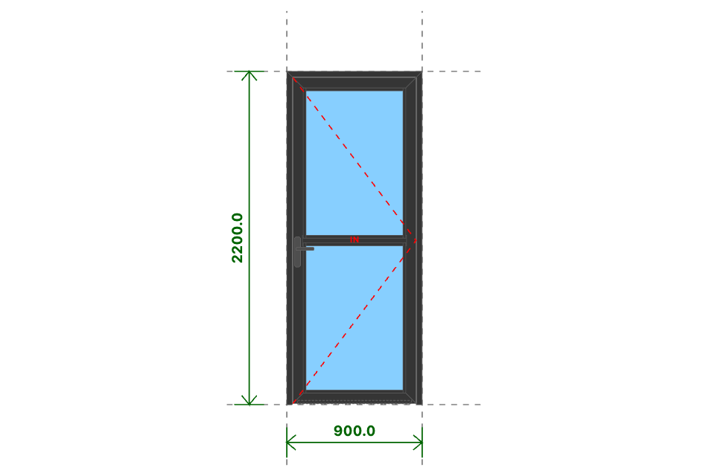
AT.D4.BLP
Kích thước
900x2200 (mm)
Số lượng
8 BỘ
Hệ nhôm
Xingfa Quảng Đông hệ 55
Phụ kiện
Theo báo giá
THỐNG KÊ THANH NHÔM - NHỰA
STT | Mã hiệu | Tên cây nhôm |  | Dài(mm) | Cắt 2 đầu | Số lượng | TL(kg) | Kiểm
1 | C3328 | khung bao cửa đi mở quay |  | 900 | /===\ | 8 | 9.05
2 | C3328 | khung bao cửa đi mở quay |  | 2200 | |===\ | 8 | 22.12
3 | C3328 | khung bao cửa đi mở quay |  | 2200 | /===| | 8 | 22.12
4 | C3332 | cánh cửa đi mở quay trong |  | 818 | /===\ | 16 | 18.87
5 | C3332 | cánh cửa đi mở quay trong |  | 2151 | /===\ | 16 | 49.63
6 | C3203 | đố chia cánh cửa đi mở quay |  | 692 | |===| | 8 | 5.27
7 | C3295 | nẹp cánh |  | 992 | |===| | 32 | 8.6
8 | C3295 | nẹp cánh |  | 644 | |===| | 32 | 5.58
9 | C22900 | ốp chân cánh không ngưỡng |  | 757 | |===| | 8 | 2.88
 |  | Tổng cộng : |  |  |  |  | 144.14
THỐNG KÊ KÍNH
STT | Mã hiệu | Loại kính |  | Rộng(mm) | Cao(mm) | Số lượng | DT(m2) | Kiểm
1 | CL8 | Kính trắng CL 8ly |  | 676 | 987 | 16 | 10.67
 |  | Tổng cộng : |  |  |  |  | 10.67
THỐNG KÊ PHỤ KIỆN CHÍNH
STT | Nhãn hiệu | Tên phụ kiện |  |  | ĐVT | Mã hiệu | Số lượng | Kiểm
1 |  | Ke tăng cứng |  |  | cái |  | 80
2 |  | Ke vĩnh cữu 31x41 (cửa đi mở quay XF55) |  |  | cái |  | 48
3 |  | Pát liên kết đố chia vách XF55 |  |  | cái |  | 16
4 |  | Tay nắm gạt cửa đi |  |  | cặp |  | 8
5 |  | Miệng khóa |  |  | cái |  | 8
6 |  | Thân khóa đa điểm |  |  | cái |  | 8
7 |  | Lõi khóa 2 đầu chìa |  |  | cái |  | 8
8 |  | Đầu khóa biên cao |  |  | cái |  | 16
9 |  | Vấu hãm 1 cánh |  |  | cái |  | 16
10 |  | Bản lề lá 4D (khung và cánh) |  |  | cái |  | 24
THỐNG KÊ VẬT TƯ PHỤ
STT | Nhãn hiệu | Tên Vật Tư |  |  | ĐVT | Mã hiệu | Số lượng | Kiểm
1 |  | Nắp bịt ốp chân cánh (các loại) |  |  | cái |  | 16
2 |  | VTP Cửa đi mở quay 1 cánh (gioăng - nêm - keo - vít) |  |  | m2 |  | 14.33

AT.D5 BLT
SẢN XUẤT - THUONG MẠI DNTN SX-TM NGUYỄN TRÌNH
Đ/C : Nguyễn Đáng, khóm 10, phường 9, tp. Trà Vinh, Trà Vinh - SĐT : 0903794531
DỰ ÁN : GÓI THẦU CA
CHỦ ĐẦU TƯ : ANH CHỊ KHÁCH HÀNG
HỒ SƠ LẮP RÁP CỬA NHÔM KÍNH - SỐ HIỆU [40]
Tên cửa |  |  | 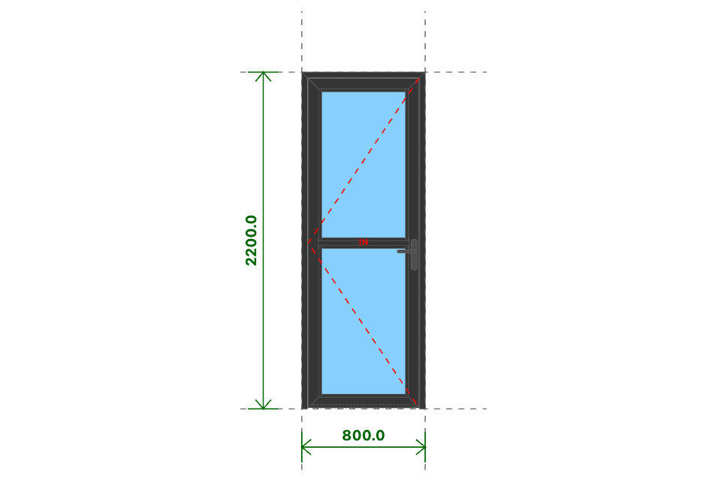
AT.D5 BLT
Kích thước
800x2200 (mm)
Số lượng
1 BỘ
Hệ nhôm
Xingfa Quảng Đông hệ 55
Phụ kiện
Theo báo giá
THỐNG KÊ THANH NHÔM - NHỰA
STT | Mã hiệu | Tên cây nhôm |  | Dài(mm) | Cắt 2 đầu | Số lượng | TL(kg) | Kiểm
1 | C3328 | khung bao cửa đi mở quay |  | 800 | /===\ | 1 | 1.01
2 | C3328 | khung bao cửa đi mở quay |  | 2200 | |===\ | 1 | 2.77
3 | C3328 | khung bao cửa đi mở quay |  | 2200 | /===| | 1 | 2.77
4 | C3332 | cánh cửa đi mở quay trong |  | 718 | /===\ | 2 | 2.07
5 | C3332 | cánh cửa đi mở quay trong |  | 2151 | /===\ | 2 | 6.2
6 | C3203 | đố chia cánh cửa đi mở quay |  | 592 | |===| | 1 | 0.56
7 | C3295 | nẹp cánh |  | 992 | |===| | 4 | 1.08
8 | C3295 | nẹp cánh |  | 544 | |===| | 4 | 0.59
9 | C22900 | ốp chân cánh không ngưỡng |  | 657 | |===| | 1 | 0.31
 |  | Tổng cộng : |  |  |  |  | 17.35
THỐNG KÊ KÍNH
STT | Mã hiệu | Loại kính |  | Rộng(mm) | Cao(mm) | Số lượng | DT(m2) | Kiểm
1 | CL8_M | Kính mờ CL 8ly |  | 576 | 987 | 2 | 1.14
 |  | Tổng cộng : |  |  |  |  | 1.14
THỐNG KÊ PHỤ KIỆN CHÍNH
STT | Nhãn hiệu | Tên phụ kiện |  |  | ĐVT | Mã hiệu | Số lượng | Kiểm
1 |  | Ke tăng cứng |  |  | cái |  | 10
2 |  | Ke vĩnh cữu 31x41 (cửa đi mở quay XF55) |  |  | cái |  | 6
3 |  | Pát liên kết đố chia vách XF55 |  |  | cái |  | 2
4 | DRAHO | Bản lề chữ A mở 180 độ - DRAHO |  |  | cái |  | 1
THỐNG KÊ VẬT TƯ PHỤ
STT | Nhãn hiệu | Tên Vật Tư |  |  | ĐVT | Mã hiệu | Số lượng | Kiểm
1 |  | Nắp bịt ốp chân cánh (các loại) |  |  | cái |  | 2
2 |  | VTP Cửa đi mở quay 1 cánh (gioăng - nêm - keo - vít) |  |  | m2 |  | 1.58

AT.D5 BLP
SẢN XUẤT - THUONG MẠI DNTN SX-TM NGUYỄN TRÌNH
Đ/C : Nguyễn Đáng, khóm 10, phường 9, tp. Trà Vinh, Trà Vinh - SĐT : 0903794531
DỰ ÁN : GÓI THẦU CA
CHỦ ĐẦU TƯ : ANH CHỊ KHÁCH HÀNG
HỒ SƠ LẮP RÁP CỬA NHÔM KÍNH - SỐ HIỆU [41]
Tên cửa |  |  | 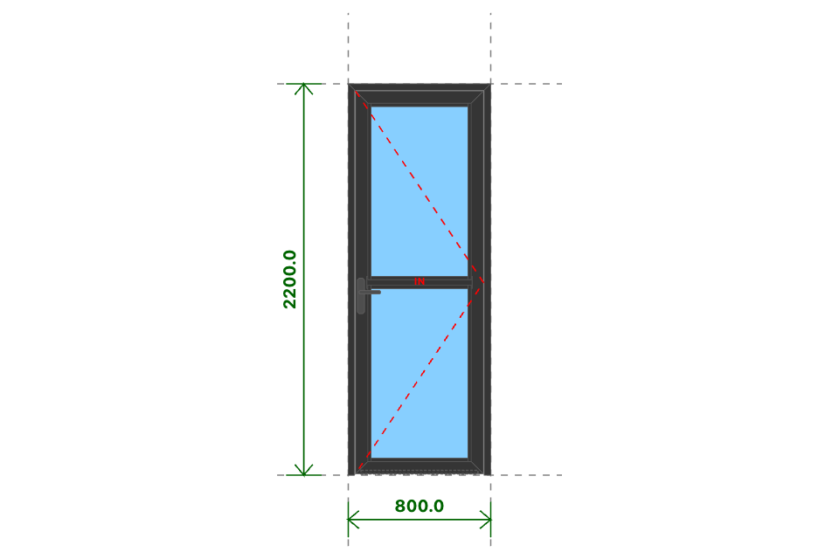
AT.D5 BLP
Kích thước
800x2200 (mm)
Số lượng
2 BỘ
Hệ nhôm
Xingfa Quảng Đông hệ 55
Phụ kiện
Theo báo giá
THỐNG KÊ THANH NHÔM - NHỰA
STT | Mã hiệu | Tên cây nhôm |  | Dài(mm) | Cắt 2 đầu | Số lượng | TL(kg) | Kiểm
1 | C3328 | khung bao cửa đi mở quay |  | 800 | /===\ | 2 | 2.01
2 | C3328 | khung bao cửa đi mở quay |  | 2200 | |===\ | 2 | 5.53
3 | C3328 | khung bao cửa đi mở quay |  | 2200 | /===| | 2 | 5.53
4 | C3332 | cánh cửa đi mở quay trong |  | 718 | /===\ | 4 | 4.14
5 | C3332 | cánh cửa đi mở quay trong |  | 2151 | /===\ | 4 | 12.41
6 | C3203 | đố chia cánh cửa đi mở quay |  | 592 | |===| | 2 | 1.13
7 | C3295 | nẹp cánh |  | 992 | |===| | 8 | 2.15
8 | C3295 | nẹp cánh |  | 544 | |===| | 8 | 1.18
9 | C22900 | ốp chân cánh không ngưỡng |  | 657 | |===| | 2 | 0.63
 |  | Tổng cộng : |  |  |  |  | 34.7
THỐNG KÊ KÍNH
STT | Mã hiệu | Loại kính |  | Rộng(mm) | Cao(mm) | Số lượng | DT(m2) | Kiểm
1 | CL8_M | Kính mờ CL 8ly |  | 576 | 987 | 4 | 2.27
 |  | Tổng cộng : |  |  |  |  | 2.27
THỐNG KÊ PHỤ KIỆN CHÍNH
STT | Nhãn hiệu | Tên phụ kiện |  |  | ĐVT | Mã hiệu | Số lượng | Kiểm
1 |  | Ke tăng cứng |  |  | cái |  | 20
2 |  | Ke vĩnh cữu 31x41 (cửa đi mở quay XF55) |  |  | cái |  | 12
3 |  | Pát liên kết đố chia vách XF55 |  |  | cái |  | 4
4 | DRAHO | Bản lề chữ A mở 180 độ - DRAHO |  |  | cái |  | 2
THỐNG KÊ VẬT TƯ PHỤ
STT | Nhãn hiệu | Tên Vật Tư |  |  | ĐVT | Mã hiệu | Số lượng | Kiểm
1 |  | Nắp bịt ốp chân cánh (các loại) |  |  | cái |  | 4
2 |  | VTP Cửa đi mở quay 1 cánh (gioăng - nêm - keo - vít) |  |  | m2 |  | 3.15

AT.D6.BLP
SẢN XUẤT - THUONG MẠI DNTN SX-TM NGUYỄN TRÌNH
Đ/C : Nguyễn Đáng, khóm 10, phường 9, tp. Trà Vinh, Trà Vinh - SĐT : 0903794531
DỰ ÁN : GÓI THẦU CA
CHỦ ĐẦU TƯ : ANH CHỊ KHÁCH HÀNG
HỒ SƠ LẮP RÁP CỬA NHÔM KÍNH - SỐ HIỆU [42]
Tên cửa |  |  | 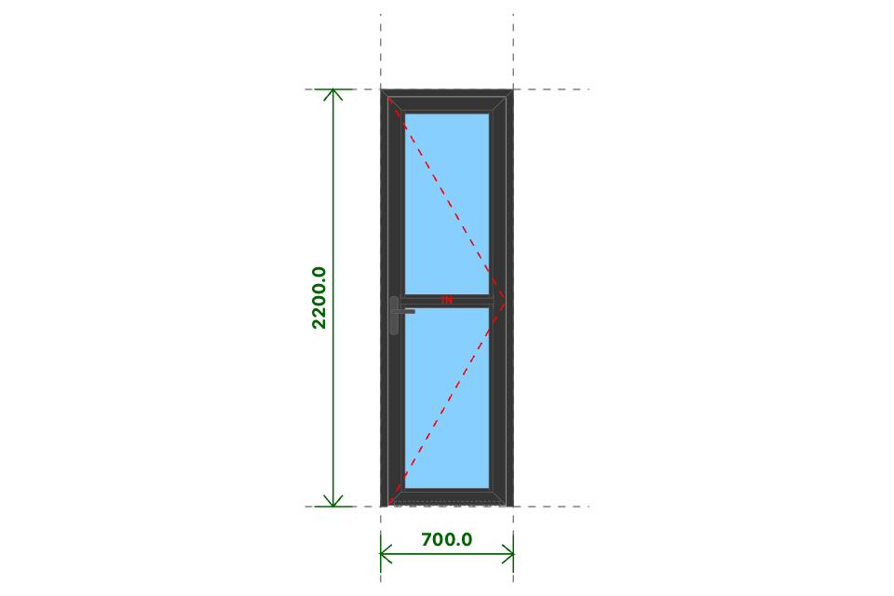
AT.D6.BLP
Kích thước
700x2200 (mm)
Số lượng
2 BỘ
Hệ nhôm
Xingfa Quảng Đông hệ 55
Phụ kiện
Theo báo giá
THỐNG KÊ THANH NHÔM - NHỰA
STT | Mã hiệu | Tên cây nhôm |  | Dài(mm) | Cắt 2 đầu | Số lượng | TL(kg) | Kiểm
1 | C3328 | khung bao cửa đi mở quay |  | 700 | /===\ | 2 | 1.76
2 | C3328 | khung bao cửa đi mở quay |  | 2200 | |===\ | 2 | 5.53
3 | C3328 | khung bao cửa đi mở quay |  | 2200 | /===| | 2 | 5.53
4 | C3332 | cánh cửa đi mở quay trong |  | 618 | /===\ | 4 | 3.56
5 | C3332 | cánh cửa đi mở quay trong |  | 2151 | /===\ | 4 | 12.41
6 | C3203 | đố chia cánh cửa đi mở quay |  | 492 | |===| | 2 | 0.94
7 | C3295 | nẹp cánh |  | 992 | |===| | 8 | 2.15
8 | C3295 | nẹp cánh |  | 444 | |===| | 8 | 0.96
9 | C22900 | ốp chân cánh không ngưỡng |  | 557 | |===| | 2 | 0.53
 |  | Tổng cộng : |  |  |  |  | 33.37
THỐNG KÊ KÍNH
STT | Mã hiệu | Loại kính |  | Rộng(mm) | Cao(mm) | Số lượng | DT(m2) | Kiểm
1 | CL8_M | Kính mờ CL 8ly |  | 476 | 987 | 4 | 1.88
 |  | Tổng cộng : |  |  |  |  | 1.88
THỐNG KÊ PHỤ KIỆN CHÍNH
STT | Nhãn hiệu | Tên phụ kiện |  |  | ĐVT | Mã hiệu | Số lượng | Kiểm
1 |  | Ke tăng cứng |  |  | cái |  | 20
2 |  | Ke vĩnh cữu 31x41 (cửa đi mở quay XF55) |  |  | cái |  | 12
3 |  | Pát liên kết đố chia vách XF55 |  |  | cái |  | 4
4 | DRAHO | Bản lề chữ A mở 180 độ - DRAHO |  |  | cái |  | 2
THỐNG KÊ VẬT TƯ PHỤ
STT | Nhãn hiệu | Tên Vật Tư |  |  | ĐVT | Mã hiệu | Số lượng | Kiểm
1 |  | Nắp bịt ốp chân cánh (các loại) |  |  | cái |  | 4
2 |  | VTP Cửa đi mở quay 1 cánh (gioăng - nêm - keo - vít) |  |  | m2 |  | 2.72

AT.D7
SẢN XUẤT - THUONG MẠI DNTN SX-TM NGUYỄN TRÌNH
Đ/C : Nguyễn Đáng, khóm 10, phường 9, tp. Trà Vinh, Trà Vinh - SĐT : 0903794531
DỰ ÁN : GÓI THẦU CA
CHỦ ĐẦU TƯ : ANH CHỊ KHÁCH HÀNG
HỒ SƠ LẮP RÁP CỬA NHÔM KÍNH - SỐ HIỆU [43]
Tên cửa |  |  | 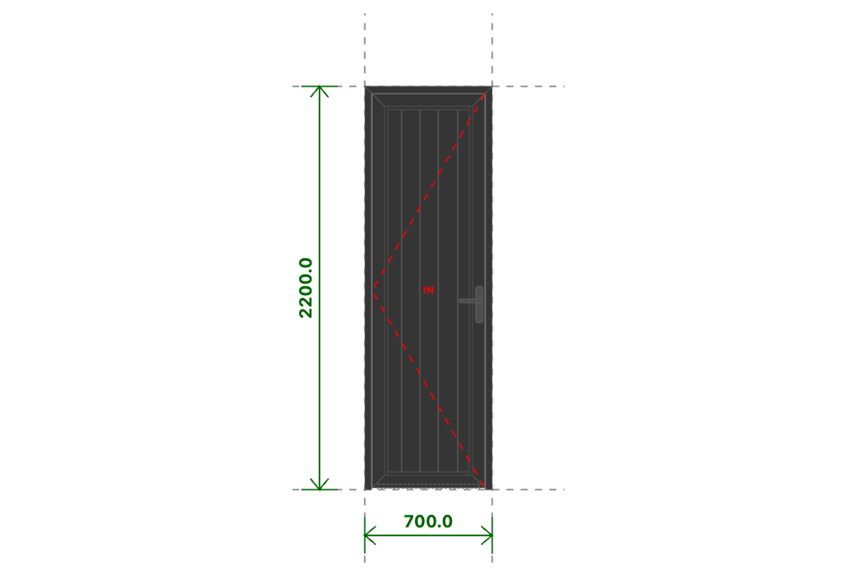
AT.D7
Kích thước
700x2200 (mm)
Số lượng
1 BỘ
Hệ nhôm
Xingfa Quảng Đông hệ 55
Phụ kiện
Theo báo giá
THỐNG KÊ THANH NHÔM - NHỰA
STT | Mã hiệu | Tên cây nhôm |  | Dài(mm) | Cắt 2 đầu | Số lượng | TL(kg) | Kiểm
1 | C3328 | khung bao cửa đi mở quay |  | 700 | /===\ | 1 | 0.88
2 | C3328 | khung bao cửa đi mở quay |  | 2200 | |===\ | 1 | 2.77
3 | C3328 | khung bao cửa đi mở quay |  | 2200 | /===| | 1 | 2.77
4 | C3332 | cánh cửa đi mở quay trong |  | 620 | /===\ | 2 | 1.79
5 | C3332 | cánh cửa đi mở quay trong |  | 2150 | /===\ | 2 | 6.2
6 | C3295 | nẹp cánh |  | 2014 | |===| | 2 | 1.09
7 | C3295 | nẹp cánh |  | 446 | |===| | 2 | 0.24
8 | F077 | pa-nô cửa |  | 2024 | |===| | 5 | 6.72
9 | C22900 | ốp chân cánh không ngưỡng |  | 559 | |===| | 1 | 0.27
 |  | Tổng cộng : |  |  |  |  | 22.72
THỐNG KÊ KÍNH
STT | Mã hiệu | Loại kính |  | Rộng(mm) | Cao(mm) | Số lượng | DT(m2) | Kiểm
 |  | Tổng cộng : |  |  |  |  | 0
THỐNG KÊ PHỤ KIỆN CHÍNH
STT | Nhãn hiệu | Tên phụ kiện |  |  | ĐVT | Mã hiệu | Số lượng | Kiểm
1 |  | Ke tăng cứng |  |  | cái |  | 10
2 |  | Ke vĩnh cữu 31x41 (cửa đi mở quay XF55) |  |  | cái |  | 6
3 | DRAHO | Bản lề chữ A mở 180 độ - DRAHO |  |  | cái |  | 1
THỐNG KÊ VẬT TƯ PHỤ
STT | Nhãn hiệu | Tên Vật Tư |  |  | ĐVT | Mã hiệu | Số lượng | Kiểm
1 |  | Nắp bịt ốp chân cánh (các loại) |  |  | cái |  | 2
2 |  | VTP Cửa đi mở quay 1 cánh (gioăng - nêm - keo - vít) |  |  | m2 |  | 1.36

AT.S1
SẢN XUẤT - THUONG MẠI DNTN SX-TM NGUYỄN TRÌNH
Đ/C : Nguyễn Đáng, khóm 10, phường 9, tp. Trà Vinh, Trà Vinh - SĐT : 0903794531
DỰ ÁN : GÓI THẦU CA
CHỦ ĐẦU TƯ : ANH CHỊ KHÁCH HÀNG
HỒ SƠ LẮP RÁP CỬA NHÔM KÍNH - SỐ HIỆU [44]
Tên cửa |  |  | 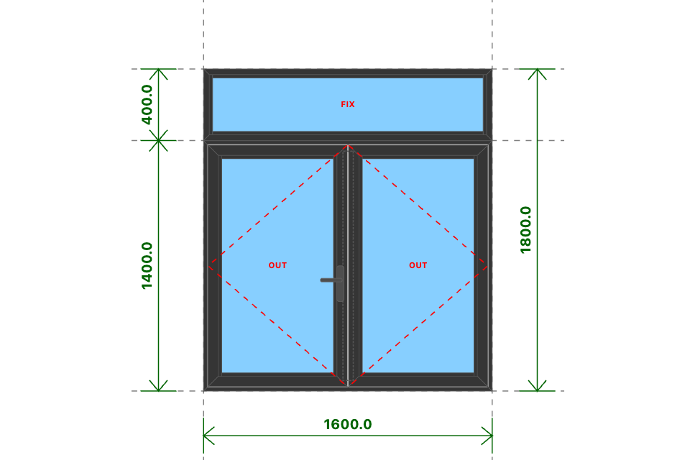
AT.S1
Kích thước
1600x1800 (mm)
Số lượng
15 BỘ
Hệ nhôm
Xingfa Quảng Đông hệ 55
Phụ kiện
Theo báo giá
THỐNG KÊ THANH NHÔM - NHỰA
STT | Mã hiệu | Tên cây nhôm |  | Dài(mm) | Cắt 2 đầu | Số lượng | TL(kg) | Kiểm
1 | C3300 | nẹp nối khung |  | 1600 | |===| | 15 | 8.33 |  | 2
2 | C3318 | khung bao cửa sổ mở quay |  | 1600 | /===\ | 30 | 42.05 |  | 1.2
3 | C3318 | khung bao cửa sổ mở quay |  | 1399 | /===\ | 30 | 36.77 |  | 1.2
4 | C3202 | cánh cửa sổ mở quay ngoài |  | 771 | /===\ | 60 | 50.35 |  | 1.2
5 | C3202 | cánh cửa sổ mở quay ngoài |  | 1349 | /===\ | 60 | 88.06 |  | 1.2
6 | C3295 | nẹp cánh |  | 1235 | |===| | 60 | 20.07
7 | C3295 | nẹp cánh |  | 619 | |===| | 60 | 10.07
8 | C22903 | đố động cửa sổ |  | 1282 | |===| | 15 | 17.13
9 | C3209 | khung bao vách |  | 1600 | /===\ | 30 | 38.5
10 | C3209 | khung bao vách |  | 399 | /===\ | 30 | 9.6
11 | C3295 | nẹp vách |  | 337 | |===| | 30 | 2.74
12 | C3295 | nẹp vách |  | 1500 | |===| | 30 | 12.2
 |  | Tổng cộng : |  |  |  |  | 335.86
THỐNG KÊ KÍNH
STT | Mã hiệu | Loại kính |  | Rộng(mm) | Cao(mm) | Số lượng | DT(m2) | Kiểm
1 | CL8 | Kính trắng CL 8ly |  | 651 | 1229 | 30 | 24.01
2 | CL8 | Kính trắng CL 8ly |  | 1532 | 331 | 15 | 7.61
 |  | Tổng cộng : |  |  |  |  | 31.62
THỐNG KÊ PHỤ KIỆN CHÍNH
STT | Nhãn hiệu | Tên phụ kiện |  |  | ĐVT | Mã hiệu | Số lượng | Kiểm
1 |  | Ke tăng cứng |  |  | cái |  | 360
2 |  | Ke vĩnh cữu 14x43 1 vít (khung cửa sổ mở quay XF55) |  |  | cái |  | 60
3 |  | Ke vĩnh cữu 25x41 (cánh cửa sổ mở quay XF55) |  |  | cái |  | 120
4 | DRAHO | Bản lề chữ A mở 180 độ - DRAHO |  |  | cái |  | 15
5 |  | Ke vĩnh cữu 14x51 2 vít (khung vách - khung cửa lùa XF55) |  |  | cái |  | 60
THỐNG KÊ VẬT TƯ PHỤ
STT | Nhãn hiệu | Tên Vật Tư |  |  | ĐVT | Mã hiệu | Số lượng | Kiểm
1 |  | Nắp bịt đố động cửa sổ (các loại) |  |  | cái |  | 30
2 |  | Đệm chống xệ |  |  | cặp |  | 30
3 |  | VTP Cửa sổ mở quay 2 cánh (gioăng - nêm - keo - vít) |  |  | m2 |  | 31.8
4 |  | VTP ô vách (gioăng - nêm - keo - vít) |  |  | m2 |  | 7.76

AT.S2
SẢN XUẤT - THUONG MẠI DNTN SX-TM NGUYỄN TRÌNH
Đ/C : Nguyễn Đáng, khóm 10, phường 9, tp. Trà Vinh, Trà Vinh - SĐT : 0903794531
DỰ ÁN : GÓI THẦU CA
CHỦ ĐẦU TƯ : ANH CHỊ KHÁCH HÀNG
HỒ SƠ LẮP RÁP CỬA NHÔM KÍNH - SỐ HIỆU [45]
Tên cửa |  |  | 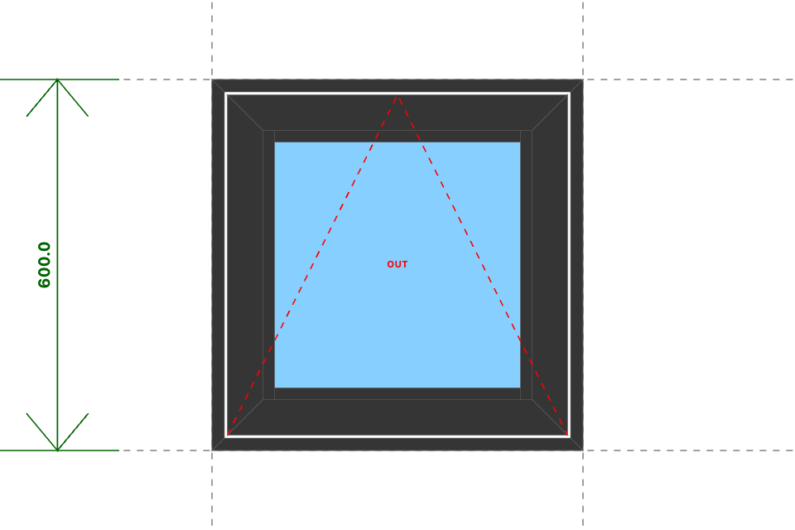
AT.S2
Kích thước
600x600 (mm)
Số lượng
3 BỘ
Hệ nhôm
Xingfa Quảng Đông hệ 55
Phụ kiện
Theo báo giá
THỐNG KÊ THANH NHÔM - NHỰA
STT | Mã hiệu | Tên cây nhôm |  | Dài(mm) | Cắt 2 đầu | Số lượng | TL(kg) | Kiểm
1 | C3318 | khung bao cửa sổ mở quay |  | 600 | /===\ | 12 | 6.31
2 | C3202 | cánh cửa sổ mở quay ngoài |  | 550 | /===\ | 12 | 7.18
3 | C3295 | nẹp cánh |  | 436 | |===| | 6 | 0.71
4 | C3295 | nẹp cánh |  | 398 | |===| | 6 | 0.65
 |  | Tổng cộng : |  |  |  |  | 14.84
THỐNG KÊ KÍNH
STT | Mã hiệu | Loại kính |  | Rộng(mm) | Cao(mm) | Số lượng | DT(m2) | Kiểm
1 | CL8_M | Kính mờ CL 8ly |  | 430 | 430 | 3 | 0.55
 |  | Tổng cộng : |  |  |  |  | 0.55
THỐNG KÊ PHỤ KIỆN CHÍNH
STT | Nhãn hiệu | Tên phụ kiện |  |  | ĐVT | Mã hiệu | Số lượng | Kiểm
1 |  | Ke tăng cứng |  |  | cái |  | 36
2 |  | Ke vĩnh cữu 14x43 1 vít (khung cửa sổ mở quay XF55) |  |  | cái |  | 12
3 |  | Ke vĩnh cữu 25x41 (cánh cửa sổ mở quay XF55) |  |  | cái |  | 12
4 | DRAHO | Bản lề chữ A mở 180 độ - DRAHO |  |  | cái |  | 3
THỐNG KÊ VẬT TƯ PHỤ
STT | Nhãn hiệu | Tên Vật Tư |  |  | ĐVT | Mã hiệu | Số lượng | Kiểm
1 |  | Đệm chống xệ |  |  | cặp |  | 6
2 |  | VTP Cửa sổ hất (gioăng - nêm - keo - vít) |  |  | m2 |  | 0.94

AT.S3
SẢN XUẤT - THUONG MẠI DNTN SX-TM NGUYỄN TRÌNH
Đ/C : Nguyễn Đáng, khóm 10, phường 9, tp. Trà Vinh, Trà Vinh - SĐT : 0903794531
DỰ ÁN : GÓI THẦU CA
CHỦ ĐẦU TƯ : ANH CHỊ KHÁCH HÀNG
HỒ SƠ LẮP RÁP CỬA NHÔM KÍNH - SỐ HIỆU [46]
Tên cửa |  |  | 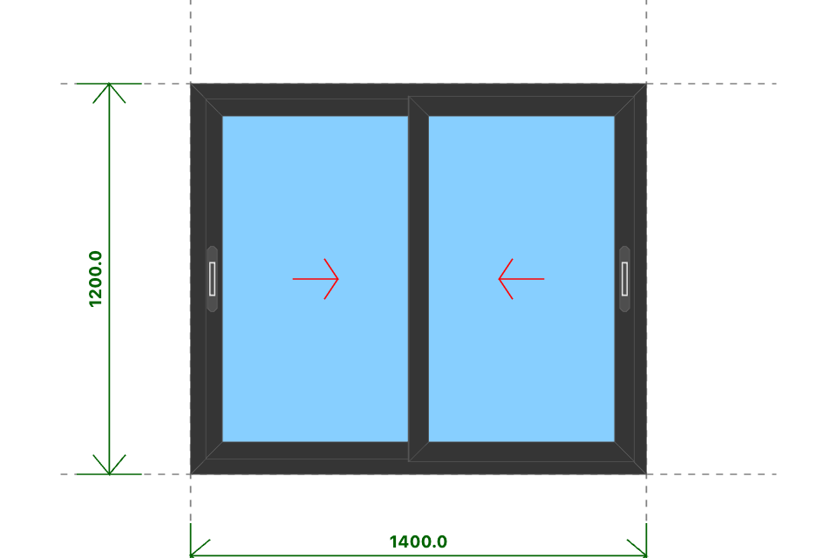
AT.S3
Kích thước
1400x1200 (mm)
Số lượng
2 BỘ
Hệ nhôm
Xingfa Quảng Đông hệ 55
Phụ kiện
Theo báo giá
THỐNG KÊ THANH NHÔM - NHỰA
STT | Mã hiệu | Tên cây nhôm |  | Dài(mm) | Cắt 2 đầu | Số lượng | TL(kg) | Kiểm
1 | D23151 | khung bao cửa sổ trượt |  | 1400 | /===\ | 4 | 5.31 |  | 1.2
2 | D23151 | khung bao cửa sổ trượt |  | 1200 | /===\ | 4 | 4.56 |  | 1.2
3 | D23156 | cánh cửa sổ trượt |  | 693 | /===\ | 8 | 5.19 |  | 1.2
4 | D23156 | cánh cửa sổ trượt |  | 1123 | /===\ | 8 | 8.41 |  | 1.2
5 | D23157 | ốp móc cánh cửa sổ trượt |  | 1123 | |===| | 4 | 1.64 |  | 1.2
 |  | Tổng cộng : |  |  |  |  | 25.11
THỐNG KÊ KÍNH
STT | Mã hiệu | Loại kính |  | Rộng(mm) | Cao(mm) | Số lượng | DT(m2) | Kiểm
1 | CL8 | Kính trắng CL 8ly |  | 595 | 1025 | 4 | 2.44
 |  | Tổng cộng : |  |  |  |  | 2.44
THỐNG KÊ PHỤ KIỆN CHÍNH
STT | Nhãn hiệu | Tên phụ kiện |  |  | ĐVT | Mã hiệu | Số lượng | Kiểm
1 |  | Ke vĩnh cữu 14x51 2 vít (khung vách - khung cửa lùa XF55) |  |  | cái |  | 8
2 |  | Ke vĩnh cữu 14x25 (cánh cửa lùa hệ 55) |  |  | cái |  | 16
3 | DRAHO | Bản lề chữ A mở quay 10 in - DRAHO |  |  | cái |  | 2
THỐNG KÊ VẬT TƯ PHỤ
STT | Nhãn hiệu | Tên Vật Tư |  |  | ĐVT | Mã hiệu | Số lượng | Kiểm
1 |  | Đệm chống nhấc cánh |  |  | cái |  | 2
2 |  | Đệm chống rung (lắp cánh) |  |  | cái |  | 8
3 |  | Đệm chống rung (lắp khung) |  |  | cái |  | 8
4 |  | VTP Cửa sổ trượt 2 cánh (gioăng - nêm - keo - vít) |  |  | m2 |  | 2.89

AT.S4
SẢN XUẤT - THUONG MẠI DNTN SX-TM NGUYỄN TRÌNH
Đ/C : Nguyễn Đáng, khóm 10, phường 9, tp. Trà Vinh, Trà Vinh - SĐT : 0903794531
DỰ ÁN : GÓI THẦU CA
CHỦ ĐẦU TƯ : ANH CHỊ KHÁCH HÀNG
HỒ SƠ LẮP RÁP CỬA NHÔM KÍNH - SỐ HIỆU [47]
Tên cửa |  |  | 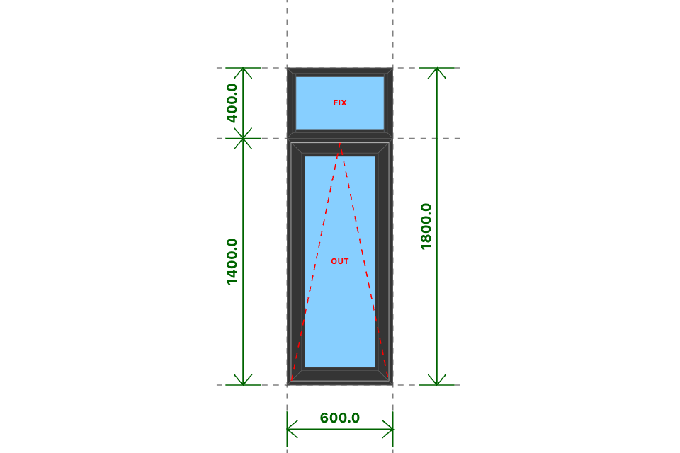
AT.S4
Kích thước
600x1800 (mm)
Số lượng
3 BỘ
Hệ nhôm
Xingfa Quảng Đông hệ 55
Phụ kiện
Theo báo giá
THỐNG KÊ THANH NHÔM - NHỰA
STT | Mã hiệu | Tên cây nhôm |  | Dài(mm) | Cắt 2 đầu | Số lượng | TL(kg) | Kiểm
1 | C3300 | nẹp nối khung |  | 600 | |===| | 3 | 0.62
2 | C3318 | khung bao cửa sổ mở quay |  | 600 | /===\ | 6 | 3.15
3 | C3318 | khung bao cửa sổ mở quay |  | 1399 | /===\ | 6 | 7.35
4 | C3202 | cánh cửa sổ mở quay ngoài |  | 550 | /===\ | 6 | 3.59
5 | C3202 | cánh cửa sổ mở quay ngoài |  | 1349 | /===\ | 6 | 8.81
6 | C3295 | nẹp cánh |  | 1235 | |===| | 6 | 2.01
7 | C3295 | nẹp cánh |  | 398 | |===| | 6 | 0.65
8 | C3209 | khung bao vách |  | 600 | /===\ | 6 | 2.89
9 | C3209 | khung bao vách |  | 399 | /===\ | 6 | 1.92
10 | C3295 | nẹp vách |  | 337 | |===| | 6 | 0.55
11 | C3295 | nẹp vách |  | 500 | |===| | 6 | 0.81
 |  | Tổng cộng : |  |  |  |  | 32.35
THỐNG KÊ KÍNH
STT | Mã hiệu | Loại kính |  | Rộng(mm) | Cao(mm) | Số lượng | DT(m2) | Kiểm
1 | CL10 | Kính trắng CL 10ly |  | 430 | 1229 | 3 | 1.59
2 | CL10 | Kính trắng CL 10ly |  | 532 | 331 | 3 | 0.53
 |  | Tổng cộng : |  |  |  |  | 2.11
THỐNG KÊ PHỤ KIỆN CHÍNH
STT | Nhãn hiệu | Tên phụ kiện |  |  | ĐVT | Mã hiệu | Số lượng | Kiểm
1 |  | Ke tăng cứng |  |  | cái |  | 48
2 |  | Ke vĩnh cữu 14x43 1 vít (khung cửa sổ mở quay XF55) |  |  | cái |  | 12
3 |  | Ke vĩnh cữu 25x41 (cánh cửa sổ mở quay XF55) |  |  | cái |  | 12
4 | DRAHO | Bản lề chữ A mở quay 10 in - DRAHO |  |  | cái |  | 3
5 |  | Ke vĩnh cữu 14x51 2 vít (khung vách - khung cửa lùa XF55) |  |  | cái |  | 12
THỐNG KÊ VẬT TƯ PHỤ
STT | Nhãn hiệu | Tên Vật Tư |  |  | ĐVT | Mã hiệu | Số lượng | Kiểm
1 |  | Đệm chống xệ |  |  | cặp |  | 6
2 |  | VTP Cửa sổ hất (gioăng - nêm - keo - vít) |  |  | m2 |  | 2.28
3 |  | VTP ô vách (gioăng - nêm - keo - vít) |  |  | m2 |  | 0.54

AT.S5
SẢN XUẤT - THUONG MẠI DNTN SX-TM NGUYỄN TRÌNH
Đ/C : Nguyễn Đáng, khóm 10, phường 9, tp. Trà Vinh, Trà Vinh - SĐT : 0903794531
DỰ ÁN : GÓI THẦU CA
CHỦ ĐẦU TƯ : ANH CHỊ KHÁCH HÀNG
HỒ SƠ LẮP RÁP CỬA NHÔM KÍNH - SỐ HIỆU [48]
Tên cửa |  |  | 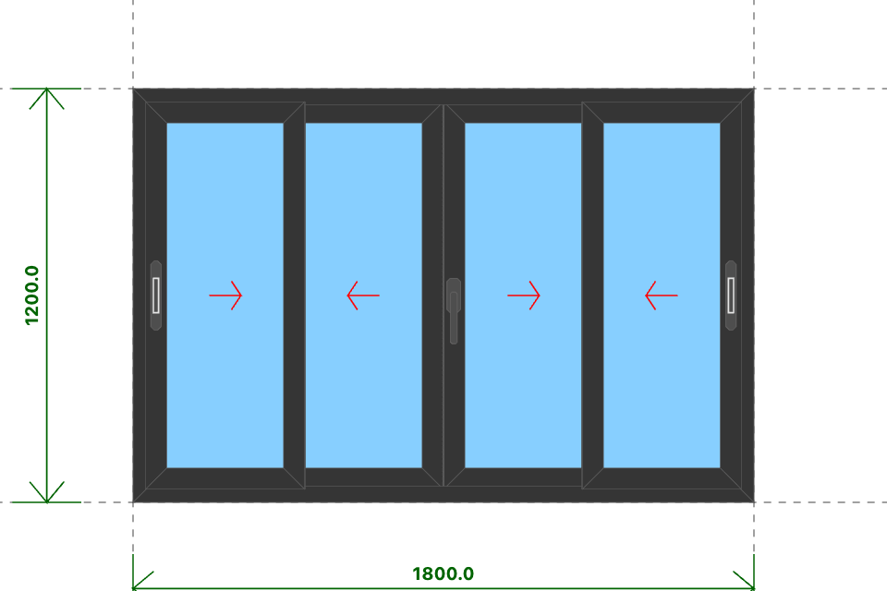
AT.S5
Kích thước
1800x1200 (mm)
Số lượng
1 BỘ
Hệ nhôm
Xingfa Quảng Đông hệ 55
Phụ kiện
Theo báo giá
THỐNG KÊ THANH NHÔM - NHỰA
STT | Mã hiệu | Tên cây nhôm |  | Dài(mm) | Cắt 2 đầu | Số lượng | TL(kg) | Kiểm
1 | D23151 | khung bao cửa sổ trượt |  | 1800 | /===\ | 2 | 3.42
2 | D23151 | khung bao cửa sổ trượt |  | 1200 | /===\ | 2 | 2.28
3 | D23156 | cánh cửa sổ trượt |  | 461 | /===\ | 8 | 3.45
4 | D23156 | cánh cửa sổ trượt |  | 1123 | /===\ | 8 | 8.41
5 | D23157 | ốp móc cánh cửa sổ trượt |  | 1123 | |===| | 4 | 1.64
6 | D23158 | đối đầu cửa sổ trượt |  | 1123 | |===| | 1 | 0.26
 |  | Tổng cộng : |  |  |  |  | 19.45
THỐNG KÊ KÍNH
STT | Mã hiệu | Loại kính |  | Rộng(mm) | Cao(mm) | Số lượng | DT(m2) | Kiểm
1 | CL6 | Kính trắng CL 6ly |  | 363 | 1025 | 4 | 1.49
 |  | Tổng cộng : |  |  |  |  | 1.49
THỐNG KÊ PHỤ KIỆN CHÍNH
STT | Nhãn hiệu | Tên phụ kiện |  |  | ĐVT | Mã hiệu | Số lượng | Kiểm
1 |  | Ke vĩnh cữu 14x51 2 vít (khung vách - khung cửa lùa XF55) |  |  | cái |  | 4
2 |  | Ke vĩnh cữu 14x25 (cánh cửa lùa hệ 55) |  |  | cái |  | 16
3 |  | Chốt âm tự sập không chìa |  |  | cái |  | 2
4 |  | Vấu hãm khóa sập hệ 55 |  |  | cái |  | 2
5 |  | Tay nắm gạt cửa sổ lưỡi gà |  |  | cái |  | 1
6 |  | Thanh đa điểm cửa trượt 1200 |  |  | cái |  | 1
7 |  | Vấu hãm đa điểm cửa trượt hệ 55 |  |  | cái |  | 4
8 |  | Bánh xe đôi |  |  | cái |  | 8
THỐNG KÊ VẬT TƯ PHỤ
STT | Nhãn hiệu | Tên Vật Tư |  |  | ĐVT | Mã hiệu | Số lượng | Kiểm
1 |  | Đệm chống nhấc cánh |  |  | cái |  | 2
2 |  | Đệm chống rung (lắp cánh) |  |  | cái |  | 6
3 |  | Đệm chống rung (lắp khung) |  |  | cái |  | 6
4 |  | VTP Cửa sổ trượt 4 cánh (gioăng - nêm - keo - vít) |  |  | m2 |  | 1.89

AT.D6.BLT
SẢN XUẤT - THUONG MẠI DNTN SX-TM NGUYỄN TRÌNH
Đ/C : Nguyễn Đáng, khóm 10, phường 9, tp. Trà Vinh, Trà Vinh - SĐT : 0903794531
DỰ ÁN : GÓI THẦU CA
CHỦ ĐẦU TƯ : ANH CHỊ KHÁCH HÀNG
HỒ SƠ LẮP RÁP CỬA NHÔM KÍNH - SỐ HIỆU [49]
Tên cửa |  |  | 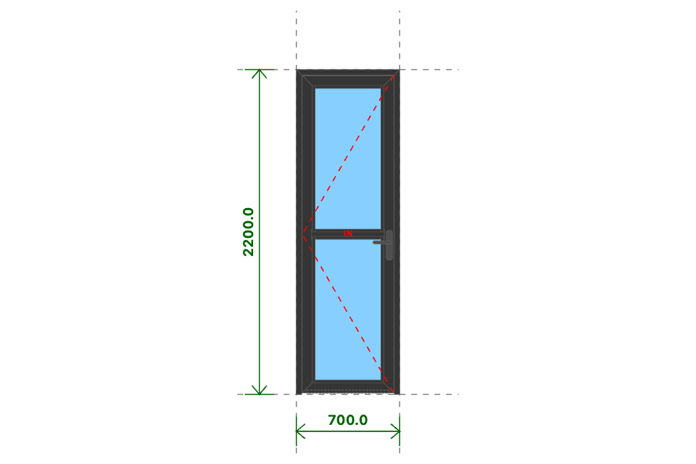
AT.D6.BLT
Kích thước
700x2200 (mm)
Số lượng
1 BỘ
Hệ nhôm
Xingfa Quảng Đông hệ 55
Phụ kiện
Theo báo giá
THỐNG KÊ THANH NHÔM - NHỰA
STT | Mã hiệu | Tên cây nhôm |  | Dài(mm) | Cắt 2 đầu | Số lượng | TL(kg) | Kiểm
1 | C3328 | khung bao cửa đi mở quay |  | 700 | /===\ | 1 | 0.88
2 | C3328 | khung bao cửa đi mở quay |  | 2200 | |===\ | 1 | 2.77
3 | C3328 | khung bao cửa đi mở quay |  | 2200 | /===| | 1 | 2.77
4 | C3332 | cánh cửa đi mở quay trong |  | 620 | /===\ | 2 | 1.79
5 | C3332 | cánh cửa đi mở quay trong |  | 2150 | /===\ | 2 | 6.2
6 | C3203 | đố chia cánh cửa đi mở quay |  | 494 | |===| | 1 | 0.47
7 | C3295 | nẹp cánh |  | 992 | |===| | 4 | 1.07
8 | C3295 | nẹp cánh |  | 446 | |===| | 4 | 0.48
9 | C22900 | ốp chân cánh không ngưỡng |  | 559 | |===| | 1 | 0.27
 |  | Tổng cộng : |  |  |  |  | 16.69
THỐNG KÊ KÍNH
STT | Mã hiệu | Loại kính |  | Rộng(mm) | Cao(mm) | Số lượng | DT(m2) | Kiểm
1 | CL8_M | Kính mờ CL 8ly |  | 494 | 1002 | 2 | 0.99
 |  | Tổng cộng : |  |  |  |  | 0.99
THỐNG KÊ PHỤ KIỆN CHÍNH
STT | Nhãn hiệu | Tên phụ kiện |  |  | ĐVT | Mã hiệu | Số lượng | Kiểm
1 |  | Ke tăng cứng |  |  | cái |  | 10
2 |  | Ke vĩnh cữu 31x41 (cửa đi mở quay XF55) |  |  | cái |  | 6
3 |  | Pát liên kết đố chia vách XF55 |  |  | cái |  | 2
4 | DRAHO | Bản lề chữ A mở 180 độ - DRAHO |  |  | cái |  | 1
THỐNG KÊ VẬT TƯ PHỤ
STT | Nhãn hiệu | Tên Vật Tư |  |  | ĐVT | Mã hiệu | Số lượng | Kiểm
1 |  | Nắp bịt ốp chân cánh (các loại) |  |  | cái |  | 2
2 |  | VTP Cửa đi mở quay 1 cánh (gioăng - nêm - keo - vít) |  |  | m2 |  | 1.36

